Gemeltek1

השוואת וניתוח של קופות גמל, קרנות פנסיה, פוליסות וקרנות השתלמות

פוליסות חסכון
קרנות פנסיה כלליות
קופות גמל לתגמולים
קופות גמל להשקעה
קרנות השתלמות
קרנות פנסיה חדשות
קופות גמל חסכון לילד
כל הקופות
 |  |  |  |  | כל
יצרנים | קופות | התמחויות | מילת חיפוש | מיון תוצאות לפי
כול היצרנים
כול הקופות
כול התמחויות
...............................
תשואה שנה אחרונה
הדפסה PDF
 |  |  | מגבלת מניות
הראל
קופה 1
לבניי 50+
תשואה 3 שנים
שמירת מבנה חיפוש
 |  |  | מגבלת מט"ח
מגדל
קופה 2
אגחים
תשואות 1 ו-3 שנים
 |  |  | מגבלת דירוג סיכון
כולל 1992-2003
שארפ
יצוא לאקסל

מור
קופה 105
מניות
כולל מקבלי קצבה
דירוג סיכון
השוות קופות
כולל ממוצע שוק

gemeltek2
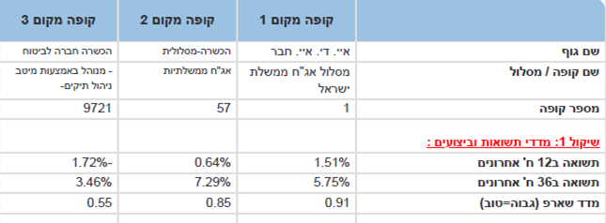

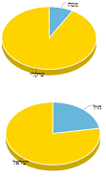
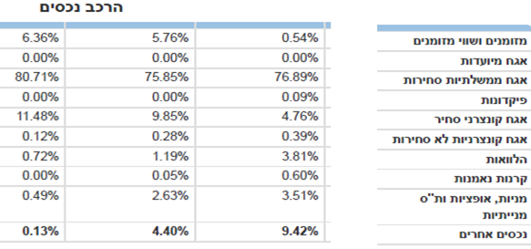
השוואת וניתוח של קופות גמל, קרנות פנסיה, פוליסות וקרנות השתלמות

